Sheet1
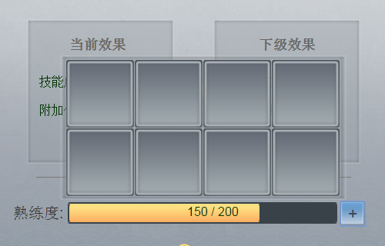
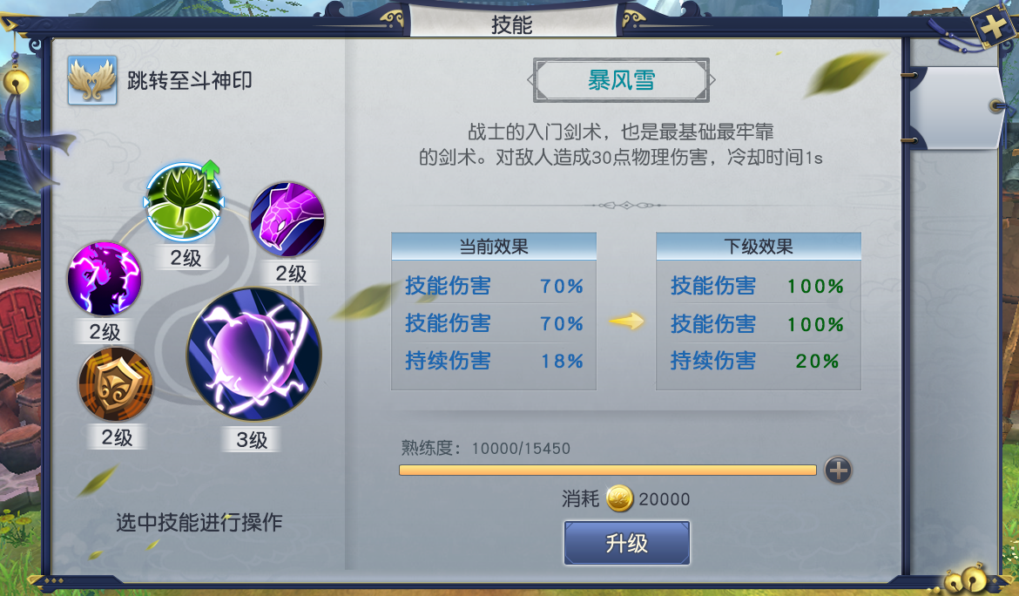

如果熟练度已满且符合玩家等级需求，会有箭头提示玩家升级技能

最大支持3条属性变化

技能的最高等级也受到玩家等级限制，如果玩家达到了当前等级允许的技能层数上线，则显示此提示

铭文技能，外框会变成金色

 | 点击“+”后，弹出的小背包

1，熟练度：玩家每次使用技能并造成伤害会提升一定量熟练度。使用技能书可根据不同的技能增加不同数值的熟练度
2，技能最高层数为10级。
3，如果技能满层，将不会显示下一层
4，如果熟练度没满，“升级”按钮会灰掉
5，如果武器洗练了增加技能效果的铭文，则会出现以下效果，技能图标的外框会发生变化。

